Ventas 1
TIENDAS UNO
Proforma de Ventas: |  |  |  | monto dcto: | 5%
 |  |  |  |  | Dpto= Damas | Cant.>8
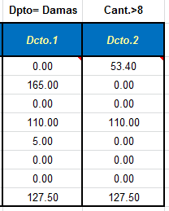
CANT. | ARTICULO VENDIDO | DPTO. | PRECIO UNIT | PRECIO TOTAL | Dcto.1 | Dcto.2
12 | Camisa Vestir | Caballeros | 89.00 | 1,068.00
6 | Casaca Cuero | DAMAS | 550.00 | 3,300.00
8 | Corbata Import. | Caballeros | 39.00 | 312.00
10 | Pantalón C.K. | DAMAS | 220.00 | 2,200.00
4 | Pares Medias Ny. | DAMAS | 25.00 | 100.00
8 | Polo algodón | NIÑOS | 21.00 | 168.00
5 | Shorts Algodón | NIÑOS | 20.00 | 100.00
10 | Vestido Guess | DAMAS | 255.00 | 2,550.00

Dcto.1 | Multiplicar el Precio Total x el Dcto. de la celda F2, solo si la venta es del Dpto Damas.

Dcto.2 | Multiplicar el Precio Total x el Dcto. de la celda F2, solo si la cantidad es mayor a 8

